CollectiveAccess
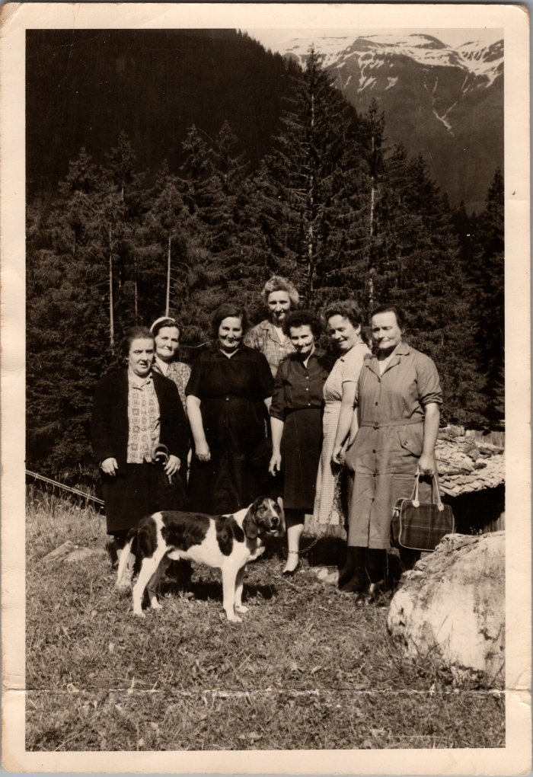
Image | Object | Description | Date
 | Photo souvenir du 7 juin 1964 en allant voir Anna MOGENIER et la nouvelle route des Fardelays (27-052) | Photo souvenir du 7 juin 1964 en allant voir Anna MOGENIER et la nouvelle route des Fardelays Louise JUGASION, Ida RICHARD (épouse GIARDINO), Louise RAYMOND, Irène MOGENIER (derrière, née RANNAUD), Ludivine BETEMPS (née RAYMOND), Anna DEFFAYET (MOGENIER), Marceline MAGLIONE
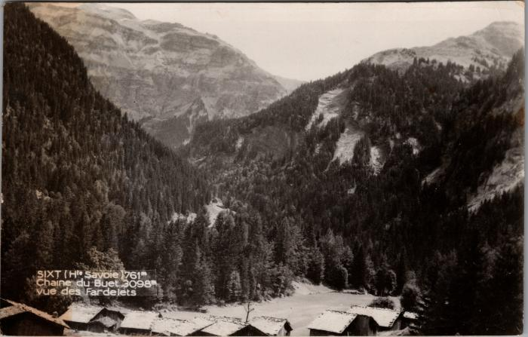 | La chaine du Buet vue des "Fardelets" (2-3849) | La chaine du Buet vue des Fardelets Fardelay

